SYSTEM ID설정
<키조작>
■ 제품 문을 열어 LCD 후면부에 세로로 4개의 KEY 확인 ■ 키의 기능은 아래와 같음 1. ENTER (입력) 2. UP (커서 위로) 3. DOWN (커서 아래로) 4. ESC (뒤로) | 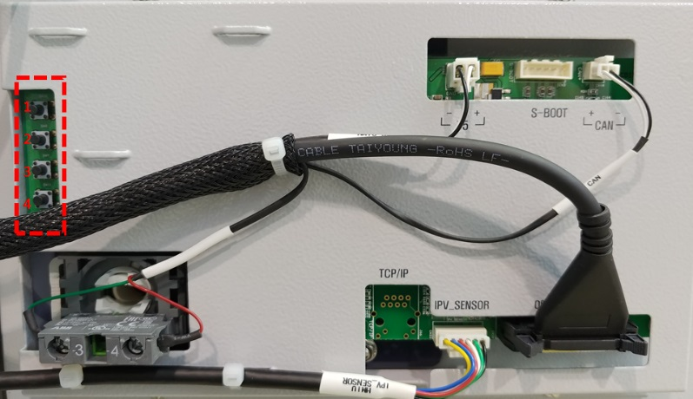

 | <그림 1>


<설정창 들어가기>
■ KEY 3,4번을 동시에 누르면 우측 그림 2과 같이 나타남 ■ 비밀번호 4,2,3,2,3 을 순서대로 누르면 그림 3와 같이 나타남 ■ 그림 3에서 커서를 1.SYSTEM SETUP으로 이동 후 1번을 눌러 들어감 |  | 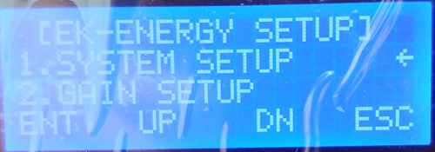

 | <그림 2> | <그림 3>
<ID변경하기>
■ SYSTEM SETUP창에 들어가면 여러 메뉴가 나옴 ■ 커서를 아래로 내려 12.SYSTEM ID에 이동 후 1번을 눌러 들어감 ■ 그림 4에서 커서이동(2,3번)으로 ID변경 후 1번을 누름 ■ ID NOW가 원하는 ID로 변경되면 4번을 눌러 뒤로감 | 
 | <그림 4> | <그림 5>

<설정값 저장>
■ 다시 SYSTEM SETUP창에서 21. SETUP SAVE로 이동 ■ 21. SETUP SAVE에서 1번을 눌러 들어감 ■ 그림 7에서 1. Setup_save에 키1번을 여러 번 누르면 설정값 저장됨 ■ 키 4번을 여러 번 눌러 밖으로 나감 |  | 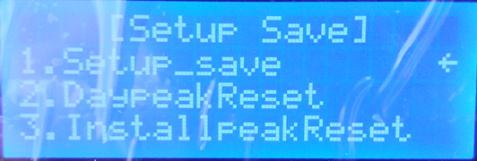
 | <그림 6> | <그림 7>

